Sheet1
ข้อมูลโครงการจัดซื้อจัดจ้างในรอบเดือน มีนาคม 2568
สถานีตำรวจภูธรทัพทัน จังหวัดอุทัยธานี
ปีงบประมาณ พ.ศ.2568
วันที่ 31 มีนาคม 2568
ลำดับ | ปีงบประมาณ | ชื่อหน่วยงาน | อำเภอ | จังหวัด | กระทรวง | ประเภท หน่วยงาน | ชื่อ รายการ ของงาน ที่จัดซื้อ จัดจ้าง | วงเงิน งบประมาณ ที่ได้รับ จัดสรร(บาท) | แหล่งที่มาของงบประมาณ | สถานะ การจัด ซื้อจัดจ้าง | วิธีการ จัดซื้อ จัดจ้างฯ | ราคากลาง (บาท) | ราคา ที่ตกลง จัดซื้อ จัดจ้าง | รายชื่อ ผู้ประกอบ การจัดซื้อ จัดจ้าง | เลขที่ โครงการ ในระบบe-GP
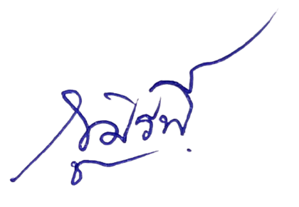
1 | พ.ศ.2568 | สภ.ทัพทัน | ทัพทัน | อุทัยธานี | สำนักงาน ตำรวจแห่งชาติ | หน่วยงานใน สำนักงาน ตำรวจแห่งชาติ | น้ำมัน เชื้อเพลิง | 99,000 | สำนักงาน ตำรวจแห่งชาติ | จัดซื้อจัดจ้าง สำเร็จ | วิธีการเฉพาะ เจาะจง | 99,000.00 | 99,000.00 | หจก.ทรงวุฒิการปิโตเลียม | ไม่ต้องดำเนินการผ่านระบบ e-GP

พ.ต.อ. ( ภูมิรพี ผลาภูมิ)
ผกก.สภ.ทัพทัน.

